Solicitud gráfica
 | Área: | Matemáticas |  |  | Fecha:
 | Grado: | 8 |  |  | 2016-02-25
 | Título del tema: | Los metodo de razonamiento |  |  | ¿Cuaderno de estudio o recurso? | Recurso
 | Editor: | Josué Malagón |  |  | Motor del recurso | M101

 | Código guión o recurso: | MA_08_08_CO_REC290 | ← Para determinar este código, visite la hoja de Ayuda
 |  |  |  |  | ESPECIFICACIÓN DE ARCHIVOS A ENTREGAR
Núm. | Archivo Shutterstock o ruta en web | Imagen para: | Tipo | Ubicación de la imagen en el recurso M101 | Nombre imagen SMALL | Tamaño imagen SMALL | Nombre imagen ZOOM | Tamaño imagen ZOOM | Descripción | Observaciones
IMG01 | ver observaciones | Recurso M101 | Ilustración | Contenido | MA_08_08_CO_REC290_IMG01n.png | 286 x 286 px | MA_08_08_CO_REC290_IMG01a.png | 500 x 500 px | La tabla se enceuntra en el archivo Word adjunto
IMG02 | ver observaciones | Recurso M101 | Ilustración | Contenido | MA_08_08_CO_REC290_IMG02n.png | 286 x 286 px | MA_08_08_CO_REC290_IMG02a.png | 500 x 500 px | Es una circunferencia, los números son los nombres de los ángulos, por favor sombrear los ángulo | 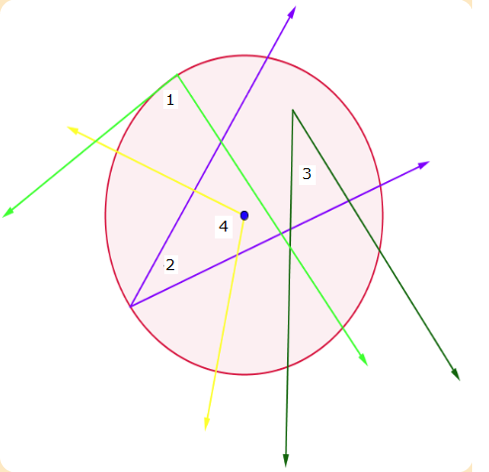
IMG03 | ver observaciones | Recurso M101 | Ilustración | Contenido | MA_08_08_CO_REC290_IMG03n.png | 286 x 286 px | MA_08_08_CO_REC290_IMG03a.png | 500 x 500 px | Es una circunferencia, el 68° grados es la medida del ángulo, la letra x debe estar en minúscula y cursiva, sombrear los ángulos, el punto azul es el centro de la circunferencia | 